Фінансова пропозиція
RFP 25/08/2026/2 ДОДАТОК 5. Форма фінансової пропозиції
Проект УВКБ ООН Pillar 4 Ремонтні роботи в соціальній квартирі м. Хмельницький
Адреса: м. Хмельницький, вул Кушнірука.
Ч.ч. | Найменування робіт і витрат | Одиниця виміру | Кількість | Ціна, грн. | Вартість, грн.
 | Житлові кімнати, кухня, коридор, кладова
1.1 | Ремонт підлогового покриття в кімнатах
 | Вид робіт:
 | Демонтаж існуючого покриття (Паркетна дошка по лагах) | м2 | 47
 | Монтаж цементно-піщаної стяжки (напівсуха) товщина 8-10см. | м2 | 47
 | Заливка нівелірмаси | м2 | 47
 | Монтаж ламінату з підкладкою | м2 | 47
 | Вивезення будівельного сміття | м3 | 5
 | Матеріали:
 | Грунтовка глибокого проникнення. 10л. | шт | 2
 | Матеріали та обладнання для стяжки | шт | 47
 | Демпферна стрічка | м | 100
 | Маяк штукатурний 10 мм L = 2500 мм | шт | 50
 | Ламінат | м | 52
 | Підкладка 3мм/5 кв.м | шт | 10
 | Витратні матеріали (круги відрізні, піни. ) | шт | 1
 | Плінтус з кутиками та дюбелями (2,5м.) | шт | 28
 | Поріжок алюмінієвий стикувальний АП 015 срібло 1,8м, ширина 50 мм | шт | 1

1.2 | Стіни
 | Вид робіт:
 | Демонтаж існуючих дверних блоків | м | 5
 | Зачистка стін від шпалер | м | 131
 | Підготовка стін до ремонтних робіт (шліфування від старого клею,фарби, вапна) | м2 | 131
 | Грунтування стін (2 шари) | м | 131
 | Грунтування укосів (2 шари) | м2 | 17
 | Штукатурення стін | м2 | 40
 | Ремонт стін (шпатлювання) | м2 | 131
 | Поклейка шпалер | м2 | 131
 | Фарбування укосів | м | 17
 | Матеріали:
 | Грунтовка глибокопроникаюча (10л.) | шт | 6
 | Штукатурка, 25 кг. | шт | 14
 | Шпаклівка 25кг. | шт | 15
 | Шпалери, рулон 10м2 | шт | 15
 | Клей для шпалер, 300гр. | шт | 5
 | Витратні матеріали | шт | 1

1.3 | Стеля
 | Вид робіт:
 | Роботи з підготовки стель.(чистка від бруду) | м2 | 47
 | Грунтування стель | м2 | 47
 | Монтаж натяжної стелі робота з матеріалом | м2 | 42
 | Монтаж листів гіпсокартону на клеєвий розчин з додатковою фіксацією дюбелями. | м2 | 5
 | Шпатлювання стелі | м2 | 5
 | Поклейка флізеліну | м2 | 5
 | Фарбування | м2 | 5
 | Матеріали:
 | Грунтовка глибокопроникаюча (10л.) | шт | 2
 | Шпаклівка 25кг. | шт | 2
 | Гіпсокартон вологостійкий 2500x1200х12,5 мм | шт | 2
 | Клей для гіпсокартону | шт | 2
 | Серпянка | шт | 1
 | Флізелін | шт | 1
 | Клей для флізеліну, 300гр. | шт | 1
 | Фарба водоемульсійна 5кг. | шт | 1
 | Витратні матеріали | шт | 1

1.4 | Заміна електропроводки та освітлювальних приладів
 | Вид робіт:
 | Монтаж LED світильника | шт | 15
 | Монтаж розподільчої коробки | шт | 10
 | Виріз отвору та монтаж підрозетника | шт | 45
 | Монтаж електрофурнітури | шт | 45
 | Штробування стін | м | 70
 | Прокладання електродротів | м | 160
 | Виріз ніші для електрошиту | шт | 1
 | Монтаж електрощиту з встановленням та підключенням автоматів | шт | 1
 | Заробка каналів (штробування) | шт | 55
 | Матеріали:
 | Стельова LED світильник 4000К | шт | 3
 | Стельовий точковий LED світильник 4000К, вологозахищений | шт | 3
 | Стельовий точковий LED світильник 4000К | шт | 9
 | Кабель ВВГ нг 3х2,5 мм2 | м | 100
 | Кабель ВВГ зх1,5 мм2 | м | 50
 | Кабель "Вита пара" | м | 40
 | Коробка розподільча | шт | 10
 | Підрозетник | шт | 45
 | Розетка | шт | 35
 | Вимикач | шт | 8
 | Вимикач прохідний | шт | 2
 | Інтернет розетка | шт | 5
 | Витратні матеріали | шт | 1

1.6 | Загальнобудівельні роботи/послуги
 | Вид робіт:
 | Пакування будівельного сміття в мішки | шт | 300
 | Прибирання після ремонту | шт | 1
 | Вивезення будівельного сміття | шт | 2
 | Матеріали:
 | Мішки для будівельного сміття (100шт.) | шт | 3
 | Миючі засоби та інвентар для прибирання | шт | 1

2 | Санвузол
2.1 | Демонтажні роботи
 | Вид робіт:
 | Демонтаж існуючої плитки зі стін | м2 | 19
 | Демонтаж існуючої плитки з підлоги | м2 | 3.5
 | Демонтаж старого розведення труб водовідведення та каналізації | м | 12
 | Демонтаж перегородки між ванною кімнатою та туалетом (цегла 80мм.) | м2 | 3.75
 | Зачистка стелі від бруду | м2 | 3.5

2.1 | Сантехнічні роботи
 | Вид робіт:
 | Заміна стояку каналізації (уточнити) | шт | 1
 | Штроблення стін для розведення труб | шт | 30
 | Прокладання нових труб водопостачання | м | 30
 | Прокладання нових труб каналізації ф110мм. | м | 1
 | Прокладання нових труб каналізації ф55мм. | м | 9
 | Улаштування нових сантехнічних точок для підключення сантех. Виробів (Точка - виведення гарячого водопостачання, холодного водопостачання, каналізація) | шт | 8
 | Монтаж нових сантехнічних виробів:
 | - Душовий трап | шт | 1
 | - Змішувач душовий | шт | 1
 | - Унітаз | шт | 1
 | - Умивальник | шт | 1
 | - Змішувач на умивальник | шт | 1
 | - Монтаж гігієнічного душу | шт | 1
 | - Монтаж рушникосушки | шт | 1
 | - Підключення пральної машини | шт | 1
 | Матеріали:
 | Труба каналізаційна Ø110, 2м. | шт | 3
 | Труба каналізаційна Ø50, 2м. | шт | 5
 | Труба поліпропіленова, армована скловолокном 20х3,4 (2 м) | шт | 18
 | Сантехнічні фітінги: (кути, муфти, крани шарові, трійники) | шт | 1

 | Умивальник (для пральної машинки) | шт | 1
 | Змішувач для умивальника | шт | 1
 | Сифон для умивальника | шт | 1
 | Унітаз | шт | 1
 | Інсталляція для унітазу | шт | 1
 | Гігієнічний душ | шт | 1
 | Душовий змішувач | шт | 1
 | Рушникосушка | шт | 1

2.1 | Сантехнічні роботи (Опалення)
 | Вид робіт:
 | Монтаж котла опалення, з пыдключенням до газопостачанням та заведенням труб у вентканал | шт | 1
 | Демонтаж старих радіаторів | шт | 3
 | Монтаж нових радіаторів з нарізкою різьби на трубах | шт | 3
 | Перефарбування існуючих металевих труб опалення та газопостачання | м | 16
 | Матеріали:
 | Котел газовий | шт | 1
 | Радіатор опалення, 22кл. 1000х500х100мм. | шт | 3
 | Сантехнічні фітінги (крани, з'єднання, перехідники ) | шт | 1
 | Емаль, біла, 2кг. | шт | 1
 | Витратні матеріали | шт | 1

2.3 | Ремонт стін
 | Вид робіт:
 | Закладання дверного та віконного отворів з піноблоку 100мм. | м2 | 3
 | Штукатурення дверного та віконного отворів (з двох сторін) | м2 | 6
 | Ремонт стін цементно-піщаною суміщщю 25 кг. (підготовка для вкладання плитки) | шт | 19
 | Грунтування стін (2 рази) | м2 | 19
 | Гідроізоляція стін (від підлоги до стелі) | м2 | 19
 | Вкладання плитки на стінах з затиранням швів (h 2,5м.) | м2 | 19
 | Матеріали:
 | Грунтовка глибокопроникаюча (10л.) | шт | 2
 | Піноблок 600*100*200мм. | шт | 21
 | Клей для піноблоку, 25 | шт | 2
 | Універсальна цементно-піщана суміш, 25кг. | шт | 25
 | Гідроізоляційна мастіка (12кг.) | шт | 3
 | Клей для плитки 25кг. | шт | 7
 | Плитка для стін 600х300мм. | м2 | 22
 | Фуга для плитки 2кг. | шт | 2
 | Профіль алюмінієвий для плитки (завершувальний) 13мм. 2,5м. | шт | 5

2.4 | Ремонт стелі
 | Вид робіт:
 | Зачистка існуючої стелі | м2 | 3.5
 | Грунтування поверхонь стелі | м2 | 3.5
 | Монтаж натяжної стелі робота з матеріалом | м2 | 3.5
 | Матеріали:
 | Грунтовка глибокопроникаюча (2л.) | шт | 1
 | Витратні матеріали | шт | 1

2.5 | Ремонт підлогового покриття
 | Вид робіт:
 | Грунтування підлоги (2 рази) | и2 | 3.5
 | Монтаж цементно-піщаної стяжки (напівсуха) товщина 8-10см. | и2 | 3.5
 | Гідроізоляція підлоги | и2 | 3.5
 | Вкладання керамограніту на підлогу з затиркою швів, з організацією нахилу до трапу, в зоні душової кабіни (див. креслення) | и2 | 3.5
 | Матеріали:
 | Грунтовка глибокопроникаюча (10л.) | шт | 1
 | Матеріали та обладнання для стяжки | шт | 3.5
 | Гідроізоляційна мастіка (12кг.) | шт | 1
 | Клей для плитки 25кг. | шт | 5
 | Плитка для підлоги 600х600мм. | м2 | 5
 | Фуга для плитки 2кг. | шт | 1

3 | Заповнення віконних та дверних отворів
3.1 | Заміна ПВХ конструкцій (вікна/двері)
 | Вид робіт:
 | Демонтаж балконного блоку | шт | 1
 | Монтаж нового балконного блоку | шт | 1
 | Демонтаж віконного блоку | шт | 3
 | Монтаж віконного блоку | шт | 2
 | Монтаж підвіконної дошки | шт | 3
 | Монтаж відливу | шт | 3
 | Матеріали:
 | Віконний блок (W1) 3800х1600 мм. | шт | 1
 | Віконний блок (W2) 1300х1600мм. (без порога) | шт | 1
 | Балконний блок (W3) 1800х2300 мм. | шт | 1
 | Вікна балконні (OW1) | шт | 1
 | Підвіконна дошка 3900x400 мм. | шт | 1
 | Підвіконна дошка 1400х400 мм. | шт | 1
 | Підвіконна дошка 1200х400 мм. | шт | 1
 | Підвіконна дошка 5000x400 мм. | шт | 1
 | Відлив 3900х150 мм. | шт | 1
 | Відлив 1400х150 мм. | шт | 1
 | Відлив 1200х150 мм. | шт | 1
 | Відлив 3900х150 мм. | шт | 1

Креслення ПВХ конструкцій
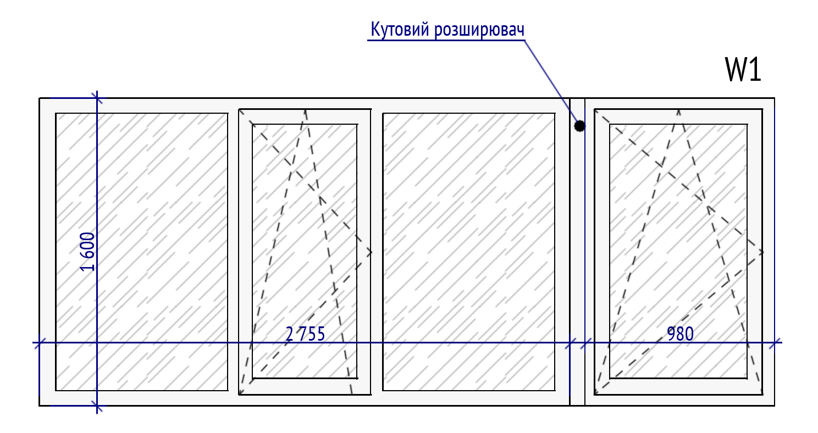 | 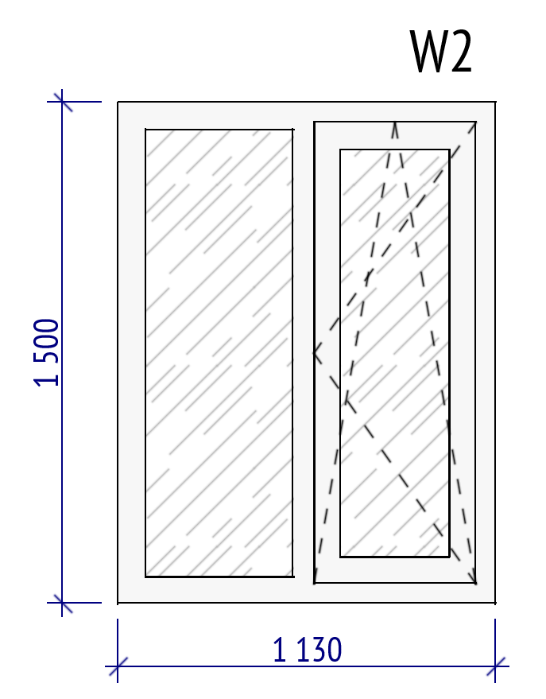 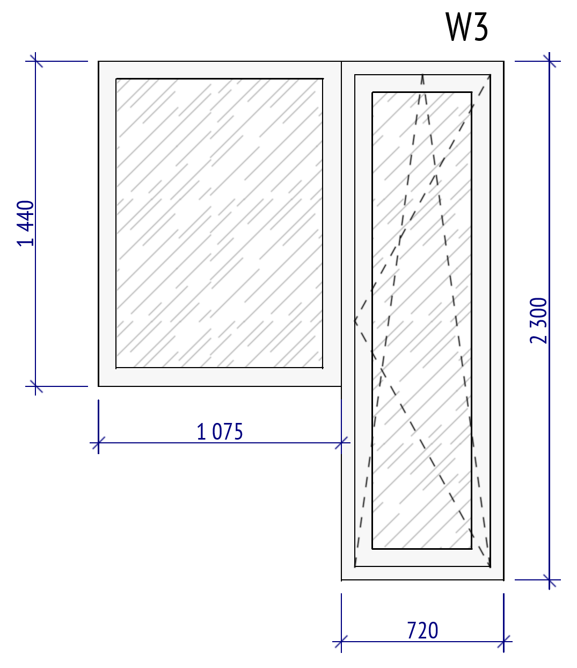 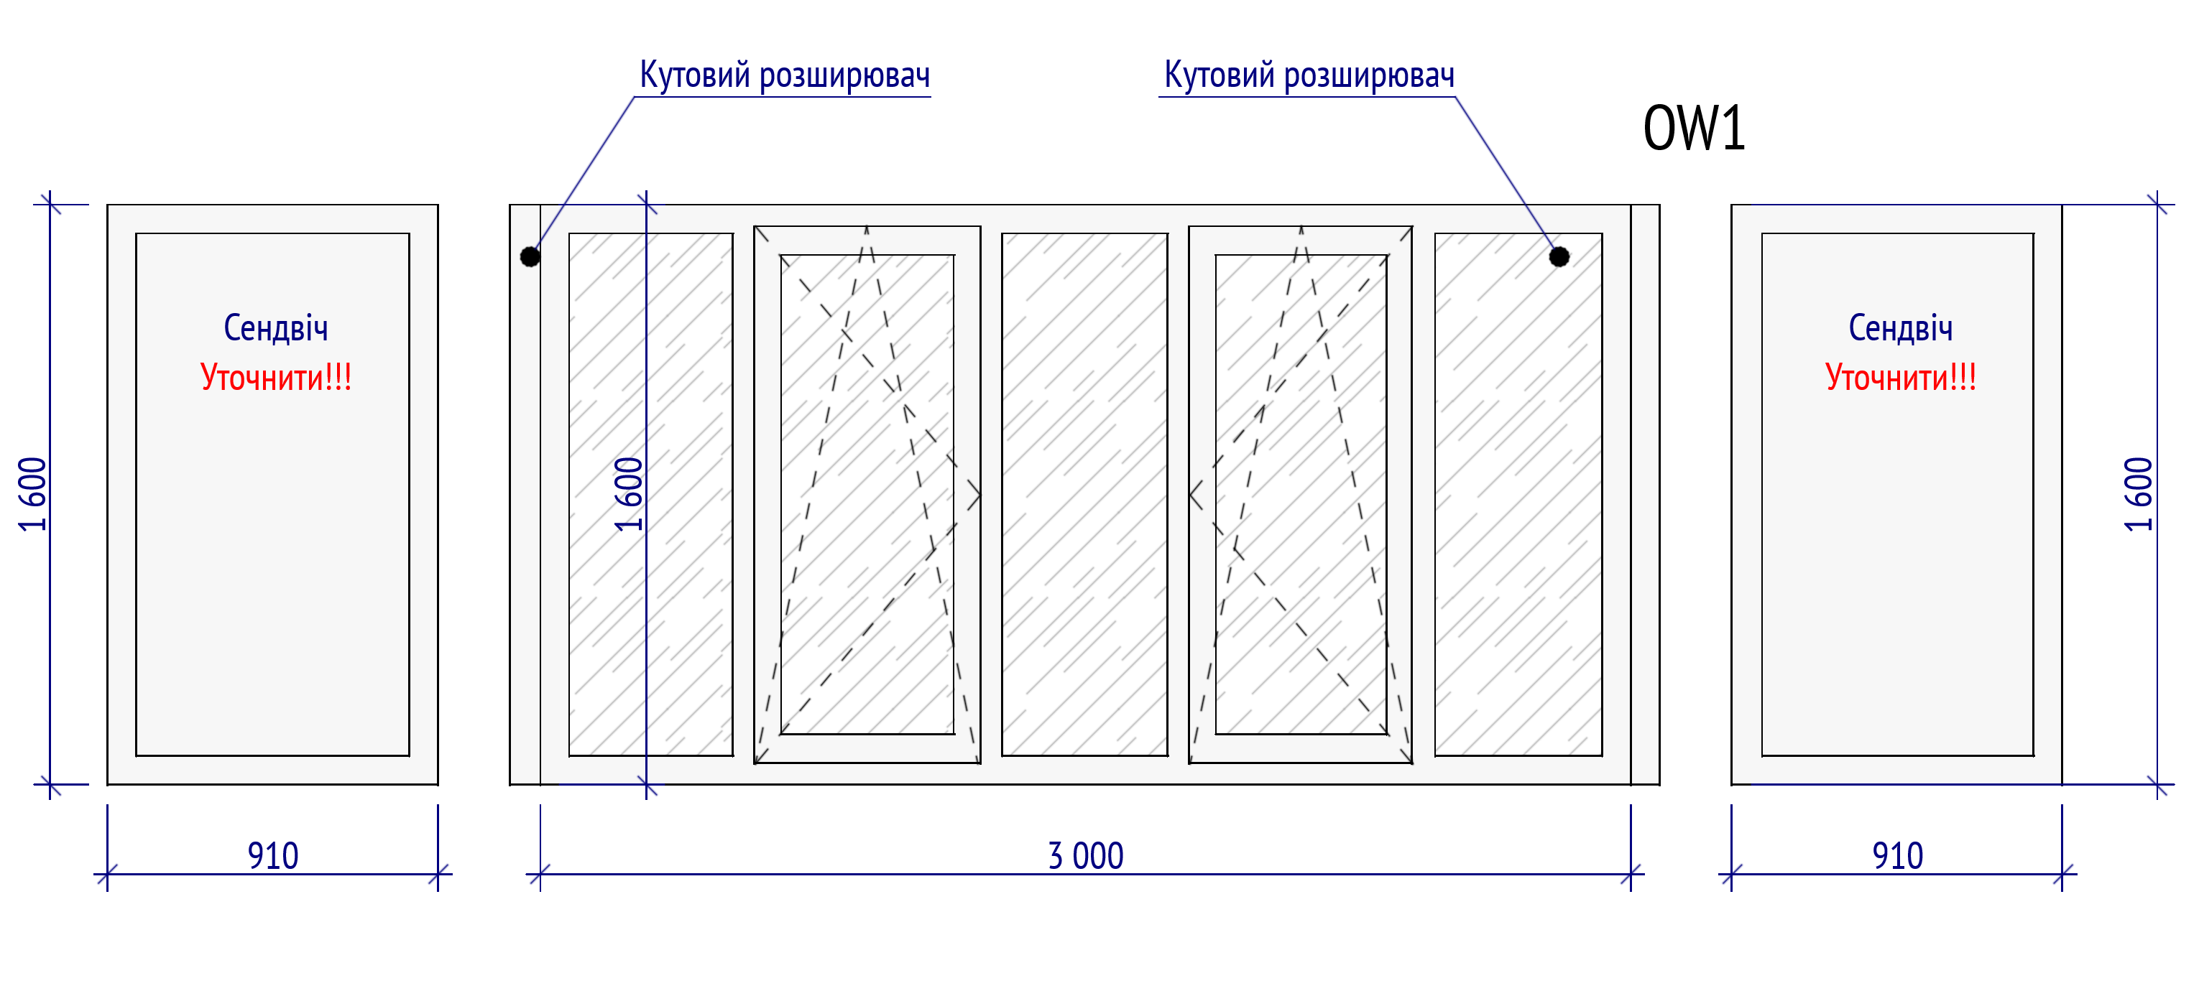

4 | Заміна вхідних дверей
 | Вид робіт:
 | Демонтаж дверного блоку | шт | 1
 | Монтаж нового дверного блоку | шт | 1
 | Матеріали:
 | Дверний блок (OD1) 900х2000 мм. | шт | 1

Креслення дверного блоку
 | 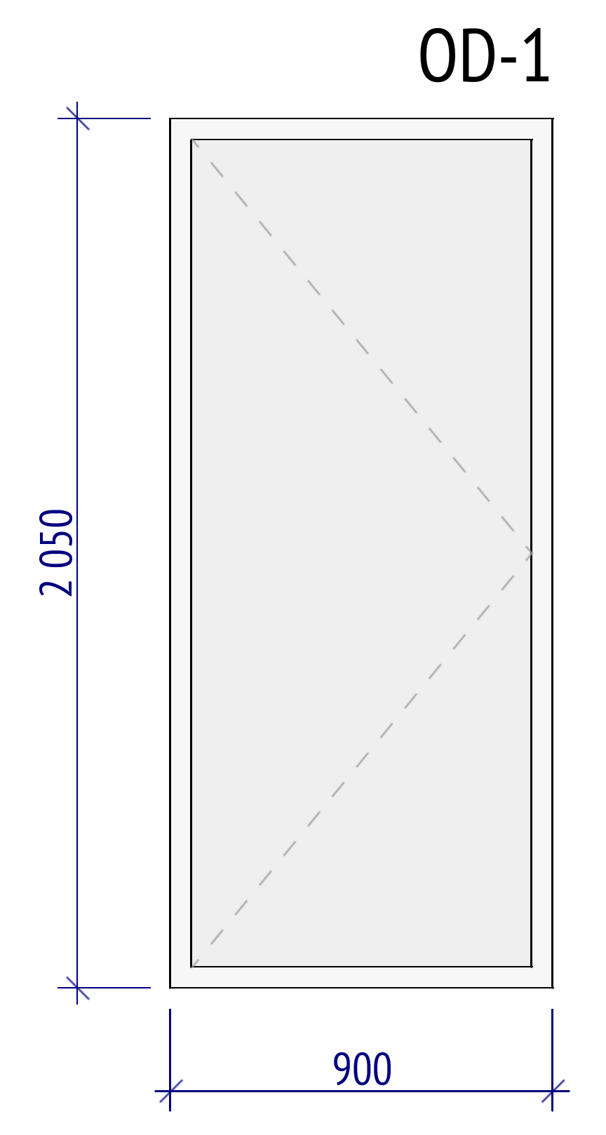
4 | Заміна міжкімнатних дверей
 | Вид робіт:
 | Монтаж нового дверного блоку | шт | 4
 | Матеріали:
 | Дверний блок (D1) 800х2000 мм. (без порога) | шт | 1
 | Дверний блок (D1-Л) 800х2000 мм. (без порога) | шт | 1
 | Дверний блок (D2) 700х2000 мм. (без порога) | шт | 1
 | Дверний блок (D2-Л) 700х2000 мм. (без порога) | шт | 1

Схема дверей
 | 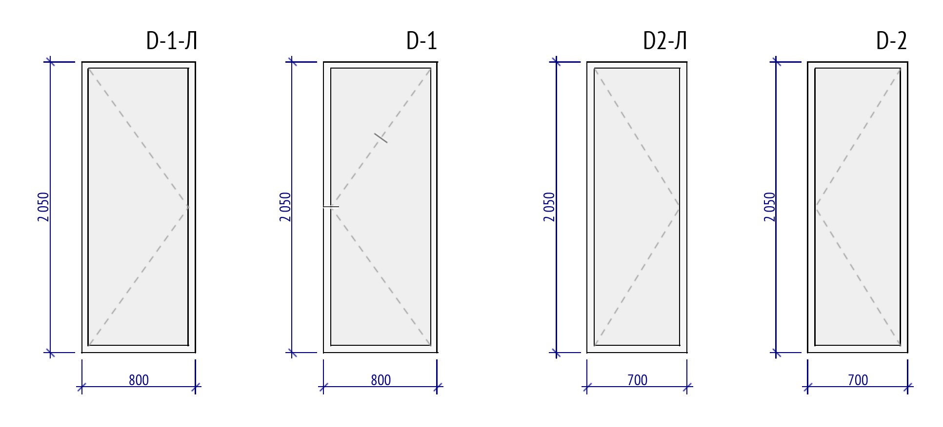
Схема плану квартири
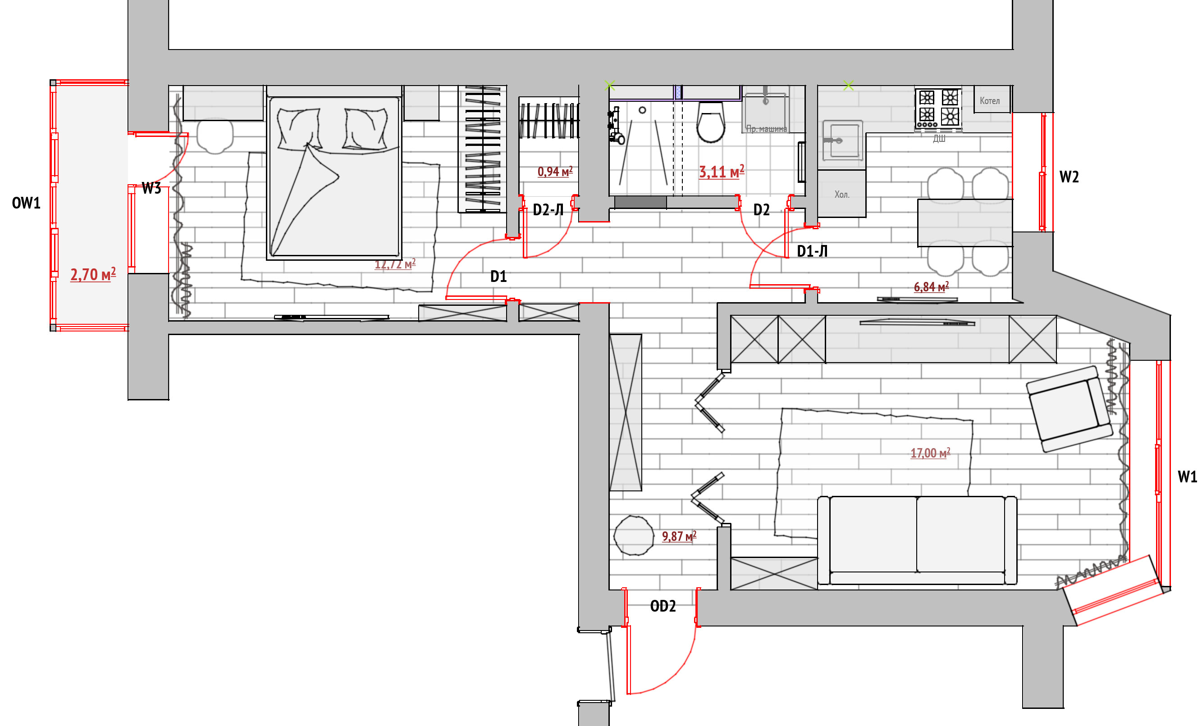

Загальна вартість кошторису:_________________
Ми погоджуємося з умовами, що ви можете відхилити нашу чи всі тендерні пропозиції згідно з умовами тендерної документації та розуміємо, що Ви не обмежені у прийнятті будь-якої іншої пропозиції з більш вигідними для Вас умовами. ___________________________Ознайомлений (підпис/ПІБ)

УМОВИ ОПЛАТИ Оплата за цим проектом буде здійснюватися на умовах попередньої оплати у розмірі 40 % (сорока відсотків) від загальної суми Договору. Замовник здійснює оплату шляхом перерахування коштів на розрахунковий рахунок Підрядника, що вказаний в реквізитах Договору, на підставі виставленого рахунку протягом 5 (п’яти) банківських днів з моменту його отримання. Подальша оплата робіт здійснюється на підставі підписаних Сторонами підтверджуючих документів по виконанню робіт – актів виконаних робіт протягом 5-ти (п’яти) банківських днів з дня їх підписання, шляхом перерахування Замовником грошових коштів на поточний рахунок Підрядника.
Фінансову пропозицію слід надавати за принципом «все включено», оскільки весь бюджет має включати всі будівельні послуги та закупівлю будівельних матеріалів та товарів згідно з кошторисом, наданим БО БФ Рокада, включаючи допоміжні витрати (адміністрація, транспортування, доставка матеріалів, розміщення робочих бригад, страхування, амортизація машин і обладнання, споживання електрики, тепла та води, тощо).

ПІБ: ______________________________________________________ ПІДПИС: _____________________________________________ ПОСАДА: ___________________________________________________ Електронна пошта та мобільний телефон______________________________________ ДАТА: ПЕЧАТКА:

